マスタB管理メニュー
画面定義
共通情報 |  | プロジェクト名 |  | 株式会社クワガタ様向け KID'S 受発注機能改修 |  |  |  |  |  |  |  | 作成者 | solcom
 |  | システム名 |  | Kuwagata Integrated Dealing System (KID'S) |  |  |  |  |  |  |  | 作成日付 | 2019-02-19
 |  | 工程名 |  | 基本設計 |  |  |  |  |  |  |  | バージョン | 0.6
 |  | ドキュメントID |  | KIDS0002 |  |  |  |  |  |  |  | 更新者
 |  | ドキュメント名 |  | 基本設計 画面設計書 |  |  |  |  |  |  |  | 更新日付
書誌情報 |  | 画面ID |  | M-02-00
 |  | 画面の名称 |  | マスタB管理メニュー
 |  | 概要 |  | マスタBに分類されるマスタの管理メニュー。本画面は元画面(「メインメニュー」U-00-03)と同ウィンドウで遷移する。またこの画面はユーザの権限によってアクセスが規制される。

画面レイアウト
新レイアウト

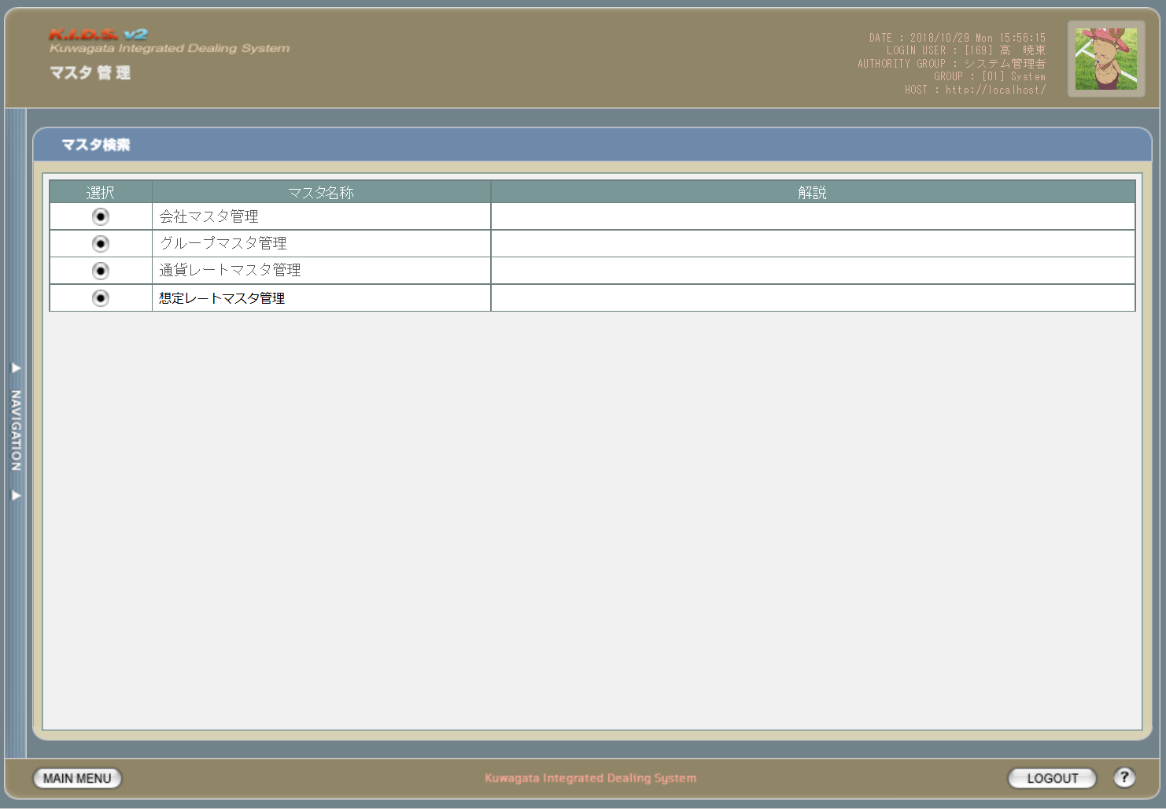

1

2

3
4

1

旧レイアウト

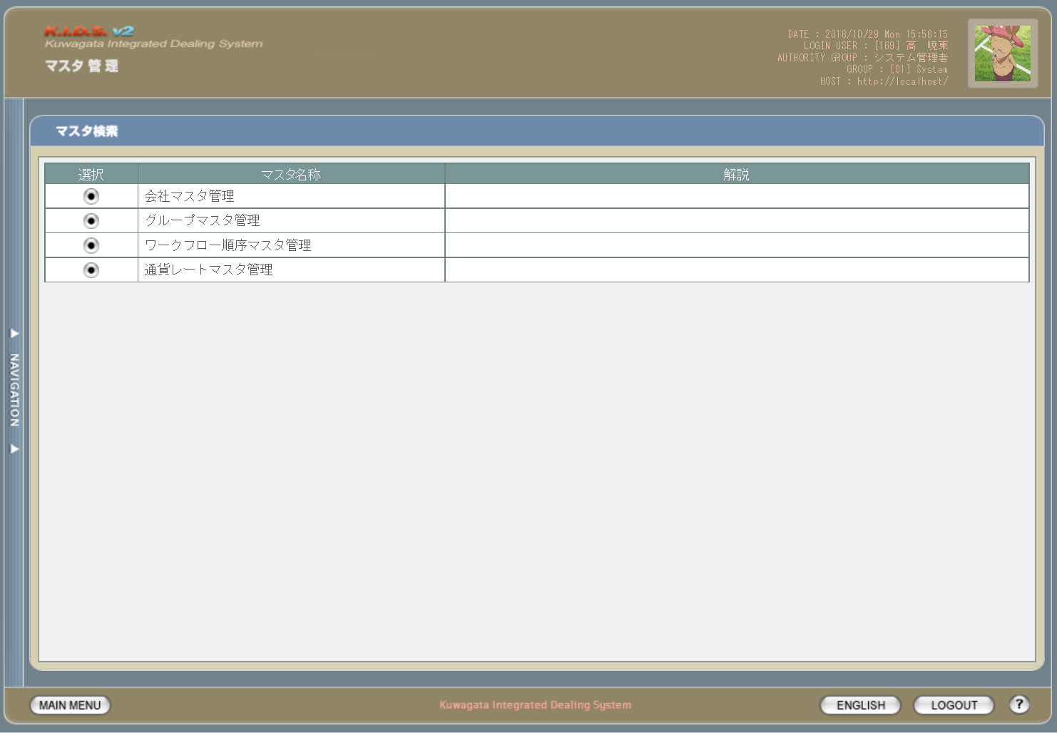

2

項目定義
No. | 名称 |  | 部品 |  | I/O | 必須 | 形式 |  | 桁数 | 下限 | 上限 | 初期値
1 | 会社マスタ管理 |  | ボタン |  | I | - | - |  | - | - | - | ボタン画像
2 | グループマスタ管理 |  | ボタン |  | I | - | - |  | - | - | - | ボタン画像
3 | 通貨レートマスタ管理 |  | ボタン |  | I | - | - |  | - | - | - | ボタン画像
4 | 想定レートマスタ管理 |  | ボタン |  | I | - | - |  | - | - | - | ボタン画像

改修対象項目定義
No. | 名称 |  |  | 種別 | 改修内容
1 | 想定レートマスタ管理 |  |  | 追加 | 想定レート機能追加のため追加。
2 | ワークフロー順序マスタ管理 |  |  | 削除 | ワークフローを使用しなくなるため削除。

動作定義
No. | 項目 |  |  | 動作 |  |  |  | 処理
1 | 会社マスタ管理 |  |  | クリック |  |  |  | 会社マスタ検索画面(M-02-01)に同ウィンドウで遷移する
2 | グループマスタ管理 |  |  | クリック |  |  |  | グループマスタ検索画面(M-02-05、本書では記述しない)に同ウィンドウで遷移する
3 | 通貨レートマスタ管理 |  |  | クリック |  |  |  | 通貨レートマスタ検索画面(M-02-13、本書では記述しない)に同ウィンドウで遷移する
4 | 想定レートマスタ管理 |  |  | クリック |  |  |  | 想定レートマスタ検索画面(M-02-18)に同ウィンドウで遷移する

会社マスタ一覧
画面定義
共通情報 |  | プロジェクト名 |  | 株式会社クワガタ様向け KID'S 受発注機能改修 |  |  |  |  |  |  |  | 作成者 | solcom
 |  | システム名 |  | Kuwagata Integrated Dealing System (KID'S) |  |  |  |  |  |  |  | 作成日付 | 2019-02-19
 |  | 工程名 |  | 基本設計 |  |  |  |  |  |  |  | バージョン | 0.6
 |  | ドキュメントID |  | KIDS0002 |  |  |  |  |  |  |  | 更新者
 |  | ドキュメント名 |  | 基本設計 画面設計書 |  |  |  |  |  |  |  | 更新日付
書誌情報 |  | 画面ID |  | M-02-01
 |  | 画面の名称 |  | 会社マスタ一覧
 |  | 概要 |  | 会社マスタの検索結果一覧を表示する。この画面は前画面(「会社マスタ検索」、本書では扱わない)とは別ウィンドウで表示する。

画面レイアウト
新レイアウト

1
 | (1)

2

3
4
5
6
7
8
9
10

1
 | (2)

11
12
13
14
15

 | (3)

16
17
18
19
20
21
22
23
24
25

旧レイアウト

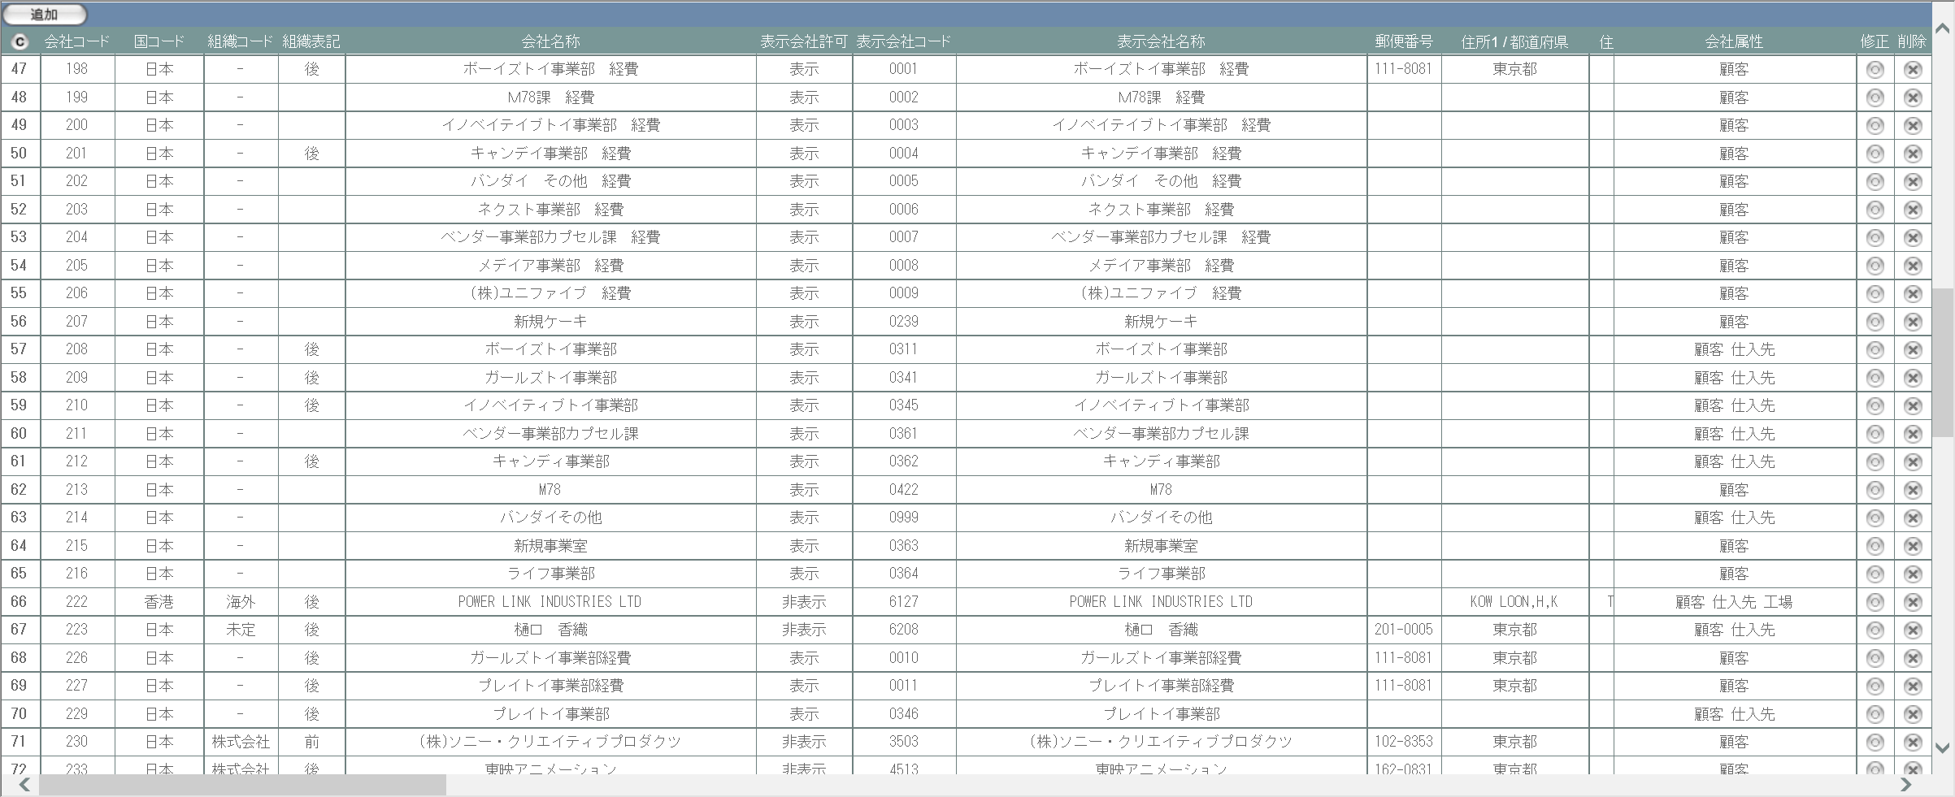

項目定義
No. | 名称 |  | 部品 |  | I/O | 必須 | 形式 |  | 桁数 | 下限 | 上限 | 初期値
1 | 追加 |  | ボタン |  | I | - | - |  | - | - | - | 固定値「追加」
2 | コピー |  | ボタン |  | I | - | - |  | - | - | - | ボタン画像
3 | 会社コード |  | ラベル |  | O | - | - |  | - | - | - | m_company.lngcompanycode
4 | 国コード |  | ラベル |  | O | - | - |  | - | - | - | m_company.lngcountrycode
5 | 組織コード |  | ラベル |  | O | - | - |  | - | - | - | m_company.lngorganizationcode
6 | 組織表記 |  | ラベル |  | O | - | - |  | - | - | - | m_company.bytorganizationfront
7 | 会社名称 |  | ラベル |  | O | - | - |  | - | - | - | m_company.strcompanyname
8 | 表示会社許可 |  | ラベル |  | O | - | - |  | - | - | - | m_company.bytcompanydisplayflag
9 | 表示会社コード |  | ラベル |  | O | - | - |  | - | - | - | m_company.strcompanydisplaycode
10 | 表示会社名称 |  | ラベル |  | O | - | - |  | - | - | - | m_company.strcompanydisplayname
11 | 省略名称 |  | ラベル |  | O | - | - |  | - | - | - | m_company.strcompanyabbreviation
12 | 郵便番号 |  | ラベル |  | O | - | - |  | - | - | - | m_company.strpostalcode
13 | 住所1/都道府県 |  | ラベル |  | O | - | - |  | - | - | - | m_company.straddress1
14 | 住所2/市、区、郡 |  | ラベル |  | O | - | - |  | - | - | - | m_company.straddress2
15 | 住所3/町、番地 |  | ラベル |  | O | - | - |  | - | - | - | m_company.straddress3
16 | 住所4/ビル等、建物名 |  | ラベル |  | O | - | - |  | - | - | - | m_company.straddress4
17 | 電話番号1 |  | ラベル |  | O | - | - |  | - | - | - | m_company.strtel1
18 | 電話番号2 |  | ラベル |  | O | - | - |  | - | - | - | m_company.strtel2
19 | FAX番号1 |  | ラベル |  | O | - | - |  | - | - | - | m_company.strfax1
20 | FAX番号2 |  | ラベル |  | O | - | - |  | - | - | - | m_company.strfax2
21 | 識別コード |  | ラベル |  | O | - | - |  | - | - | - | m_company.strdistinctcode
22 | 締日コード |  | ラベル |  | O | - | - |  | - | - | - | m_company.lngcloseddaycode
23 | 会社属性 |  | ラベル |  | O | - | - |  | - | - | - | m_attributerelation.lngattributecode
24 | 修正 |  | ボタン |  | I | - | - |  | - | - | - | ボタン画像
25 | 削除 |  | ボタン |  | I | - | - |  | - | - | - | ボタン画像

改修対象項目定義
No. | 名称 |  |  | 種別 | 改修内容
1 | 省略名称 |  |  | 追加 | 本改修により追加。テーブルm_companyにカラムstrcompanyabbreviation(text)を追加する。

動作定義
No. | 項目 |  |  | 動作 |  |  |  | 処理
1 | 追加 |  |  | クリック |  |  |  | 会社マスタ追加画面(M-02-02)を別ウィンドウで開く
2 | コピー |  |  | クリック |  |  |  | 会社マスタ一覧表をHTML形式でクリップボードにテキスト出力する
3 | 修正 |  |  | クリック |  |  |  | 会社マスタ修正画面(M-02-03)を別ウィンドウで開く
4 | 削除 |  |  | クリック |  |  |  | 会社マスタ削除画面(M-02-04)を別ウィンドウで開く

会社マスタ追加
画面定義
共通情報 |  | プロジェクト名 |  |  | 株式会社クワガタ様向け KID'S 受発注機能改修 |  |  |  |  |  |  |  |  |  |  |  |  | 作成者 | solcom
 |  | システム名 |  |  | Kuwagata Integrated Dealing System (KID'S) |  |  |  |  |  |  |  |  |  |  |  |  | 作成日付 | 2019-02-19
 |  | 工程名 |  |  | 基本設計 |  |  |  |  |  |  |  |  |  |  |  |  | バージョン | 0.6
 |  | ドキュメントID |  |  | KIDS0002 |  |  |  |  |  |  |  |  |  |  |  |  | 更新者
 |  | ドキュメント名 |  |  | 基本設計 画面設計書 |  |  |  |  |  |  |  |  |  |  |  |  | 更新日付
書誌情報 |  | 画面ID |  |  | M-02-02
 |  | 画面の名称 |  |  | 会社マスタ追加
 |  | 概要 |  |  | 会社マスタに新規データを追加する。この画面は前画面(「会社マスタ一覧」、M-02-01)とは別ウィンドウで表示する。

画面レイアウト
新レイアウト
旧レイアウト

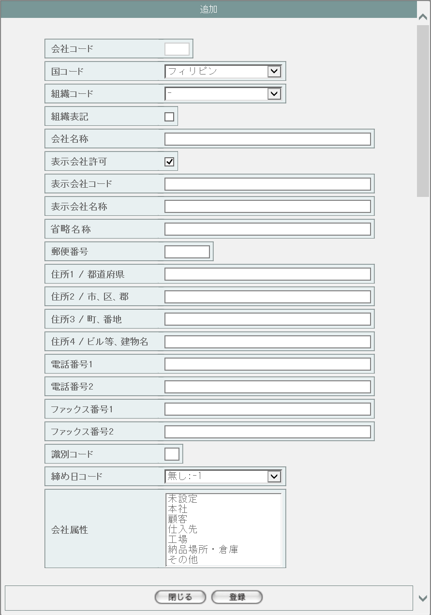
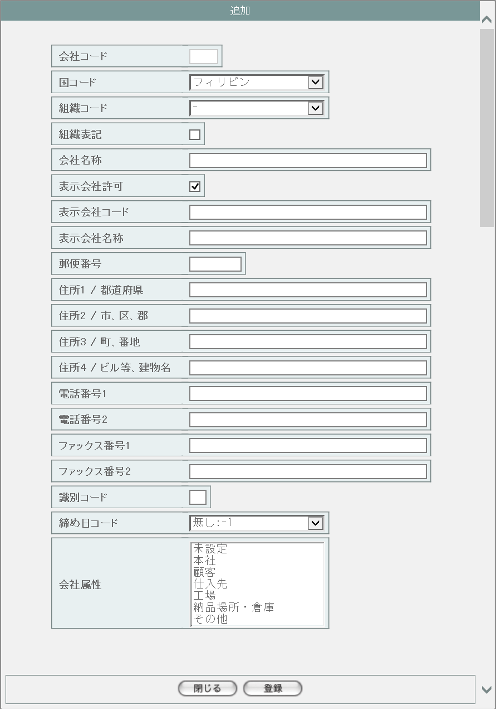
1
2

3

4
5
6
7

1
8
9
10
11

12
15
13
16
17
14

18

19

20

21

22
23

派生画面
1 | M-02-02-1 |  | 追加確認画面 |  |  |  | 入力された内容を表示して、登録内容の確認を行う画面。この画面は前画面(M-02-02)とは別ウィンドウで開く。
画面レイアウト

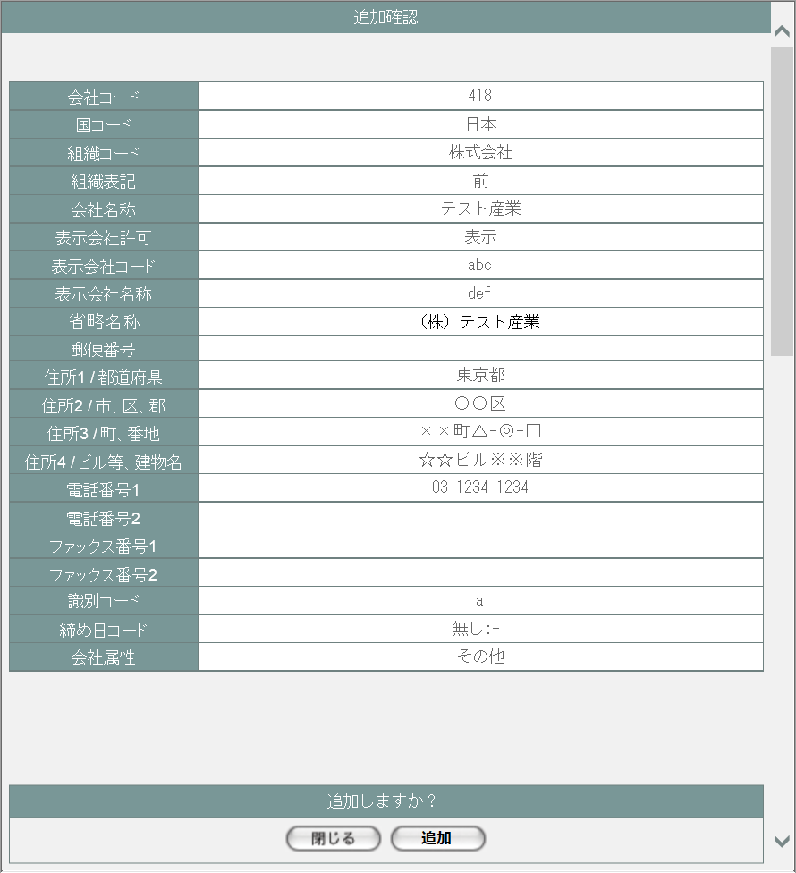

24
25

26
27
28
29

30
31
32
2
33
34

35
36
37
38
39

40
41
42
43
44

45
46

2 | M-02-02-2 |  | 追加完了画面 |  |  |  | 会社マスタ追加が正常に終了したことを通知する画面。追加確認画面(M-02-02-1)と同ウィンドウで遷移する

画面レイアウト

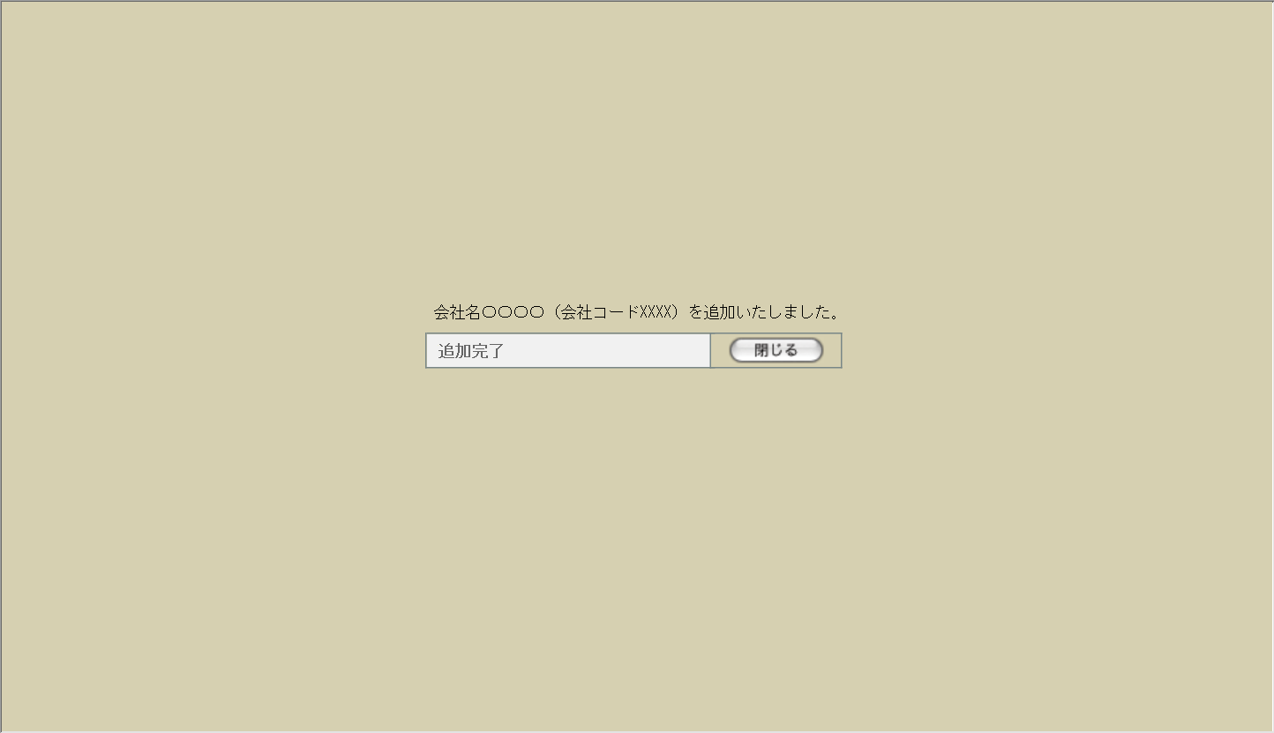

48
49

47

50

3 | M-02-02-3 |  | エラー画面 |  |  |  | データ追加時にエラーが発生したことを通知する画面。追加確認画面(M-02-02-1)と同ウィンドウで遷移する。
画面レイアウト



51

52

4 | M-02-02-4 |  | エラーダイアログ |  |  |  | 会社マスタ追加画面(M-02-02)にて登録ボタンが押下された際にバリデーションチェックを行い、その結果にエラーが発生した場合に表示されるJavaScript制御のダイアログ。

画面レイアウト

53
 |  |  |  |  |  |  |  | ・Google Chromeの場合 |  |  |  |  |  |  |  |  | ・Microsoft Edgeの場合
54
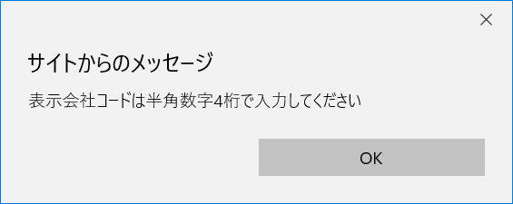

項目定義
No. | 名称 |  |  | 部品 |  |  |  |  | I/O | 必須 |  | 形式 |  | 桁数 | 下限 | 上限 |  | 初期値
1 | 会社コード |  |  | テキストボックス |  |  |  |  | I | 〇 |  | 半角数字 |  | - | - | - |  | 自動採番、編集不可
2 | 国コード |  |  | プルダウン |  |  |  |  | I | - |  | - |  | - | - | - |  | m_countryより取得
3 | 組織コード |  |  | プルダウン |  |  |  |  | I | - |  | - |  | - | - | - |  | m_organizationより取得
4 | 組織表記 |  |  | チェックボックス |  |  |  |  | I | - |  | - |  | - | - | - |  | OFF
5 | 会社名称 |  |  | テキストボックス |  |  |  |  | I | - |  | - |  | - | - | - |  | -
6 | 表示会社許可 |  |  | チェックボックス |  |  |  |  | I | - |  | - |  | - | - | - |  | ON
7 | 表示会社コード |  |  | テキストボックス |  |  |  |  | I | - |  | 半角数字 |  | 4 | 0000 | 9999 |  | -
8 | 表示会社名称 |  |  | テキストボックス |  |  |  |  | I | - |  | - |  | - | - | - |  | -
9 | 省略名称 |  |  | テキストボックス |  |  |  |  | I | - |  | - |  | - | - | - |  | -
10 | 郵便番号 |  |  | テキストボックス |  |  |  |  | I | - |  | 半角数字、「-」 |  | 4+3 | - | - |  | -

11 | 住所1/都道府県 |  |  | テキストボックス |  |  |  |  | I | - |  | - |  | - | - | - |  | -
12 | 住所2/市、区、郡 |  |  | テキストボックス |  |  |  |  | I | - |  | - |  | - | - | - |  | -
13 | 住所3/町、番地 |  |  | テキストボックス |  |  |  |  | I | - |  | - |  | - | - | - |  | -
14 | 住所4/ビル等、建物名 |  |  | テキストボックス |  |  |  |  | I | - |  | - |  | - | - | - |  | -
15 | 電話番号1 |  |  | テキストボックス |  |  |  |  | I | - |  | 半角数字、「-」「(」「)」 |  | - | - | - |  | -

16 | 電話番号2 |  |  | テキストボックス |  |  |  |  | I | - |  | 半角数字、「-」「(」「)」 |  | - | - | - |  | -

17 | FAX番号1 |  |  | テキストボックス |  |  |  |  | I | - |  | 半角数字、「-」「(」「)」 |  | - | - | - |  | -

18 | FAX番号2 |  |  | テキストボックス |  |  |  |  | I | - |  | 半角数字、「-」「(」「)」 |  | - | - | - |  | -

19 | 識別コード |  |  | テキストボックス |  |  |  |  | I | - |  | - |  | - | - | - |  | -
20 | 締日コード |  |  | プルダウン |  |  |  |  | I | - |  | - |  | - | - | - |  | m_closeddayより取得
21 | 会社属性 |  |  | リストボックス |  |  |  |  | I | - |  | - |  | - | - | - |  | m_attributeより取得
22 | 閉じる【1】 |  |  | ボタン |  |  |  |  | I | - |  | - |  | - | - | - |  | 固定値「閉じる」
23 | 登録 |  |  | ボタン |  |  |  |  | I | - |  | - |  | - | - | - |  | 固定値「登録」
24 | 会社コード |  |  | ラベル |  |  |  |  | O | - |  | - |  | - | - | - |  | 入力された会社コード
25 | 国コード |  |  | ラベル |  |  |  |  | O | - |  | - |  | - | - | - |  | 入力された国コード
26 | 組織コード |  |  | ラベル |  |  |  |  | O | - |  | - |  | - | - | - |  | 入力された組織コード
27 | 組織表記 |  |  | ラベル |  |  |  |  | O | - |  | - |  | - | - | - |  | 入力された組織表記
28 | 会社名称 |  |  | ラベル |  |  |  |  | O | - |  | - |  | - | - | - |  | 入力された会社名称
29 | 表示会社許可 |  |  | ラベル |  |  |  |  | O | - |  | - |  | - | - | - |  | 入力された表示会社許可
30 | 表示会社コード |  |  | ラベル |  |  |  |  | O | - |  | - |  | - | - | - |  | 入力された表示会社コード
31 | 表示会社名称 |  |  | ラベル |  |  |  |  | O | - |  | - |  | - | - | - |  | 入力された表示会社名称
32 | 省略名称 |  |  | ラベル |  |  |  |  | O | - |  | - |  | - | - | - |  | 入力された省略名称
33 | 郵便番号 |  |  | ラベル |  |  |  |  | O | - |  | - |  | - | - | - |  | 入力された郵便番号
34 | 住所1/都道府県 |  |  | ラベル |  |  |  |  | O | - |  | - |  | - | - | - |  | 入力された住所1/都道府県
35 | 住所2/市、区、郡 |  |  | ラベル |  |  |  |  | O | - |  | - |  | - | - | - |  | 入力された住所2/市、区、郡
36 | 住所3/町、番地 |  |  | ラベル |  |  |  |  | O | - |  | - |  | - | - | - |  | 入力された住所3/町、番地
37 | 住所4/ビル等、建物名 |  |  | ラベル |  |  |  |  | O | - |  | - |  | - | - | - |  | 入力された住所4/ビル等、建物名
38 | 電話番号1 |  |  | ラベル |  |  |  |  | O | - |  | - |  | - | - | - |  | 入力された電話番号1
39 | 電話番号2 |  |  | ラベル |  |  |  |  | O | - |  | - |  | - | - | - |  | 入力された電話番号2
40 | FAX番号1 |  |  | ラベル |  |  |  |  | O | - |  | - |  | - | - | - |  | 入力されたFAX番号1
41 | FAX番号2 |  |  | ラベル |  |  |  |  | O | - |  | - |  | - | - | - |  | 入力されたFAX番号2
42 | 識別コード |  |  | ラベル |  |  |  |  | O | - |  | - |  | - | - | - |  | 入力された識別コード
43 | 締日コード |  |  | ラベル |  |  |  |  | O | - |  | - |  | - | - | - |  | 入力された締日コード
44 | 会社属性 |  |  | ラベル |  |  |  |  | O | - |  | - |  | - | - | - |  | 入力された会社属性
45 | 閉じる【2】 |  |  | ボタン |  |  |  |  | I | - |  | - |  | - | - | - |  | 固定値「閉じる」
46 | 追加 |  |  | ボタン |  |  |  |  | I | - |  | - |  | - | - | - |  | 固定値「追加」
47 | 完了メッセージ |  |  | ラベル |  |  |  |  | O | - |  | - |  | - | - | - |  | 固定値(画面レイアウト参照)
48 | 表示会社名称 |  |  | ラベル |  |  |  |  | O | - |  | - |  | - | - | - |  | m_company.strcompanydisplayname
49 | 表示会社コード |  |  | ラベル |  |  |  |  | O | - |  | - |  | - | - | - |  | m_company.strcompanydisplaycode
50 | 閉じる【3】 |  |  | ボタン |  |  |  |  | I | - |  | - |  | - | - | - |  | 固定値「閉じる」
51 | エラーメッセージ【1】 |  |  | ラベル |  |  |  |  | O | - |  | - |  | - | - | - |  | 固定値(画面レイアウト参照)
52 | 閉じる【4】 |  |  | ボタン |  |  |  |  | I | - |  | - |  | - | - | - |  | 固定値「閉じる」
53 | エラーメッセージ【2】 |  |  | ラベル |  |  |  |  | O | - |  | - |  | - | - | - |  | 下記エラーメッセージ参照
54 | OK |  |  | ボタン |  |  |  |  | I | - |  | - |  | - | - | - |  | 固定値「OK」

改修対象項目定義
No. | 名称 |  |  |  | 種別 |  | 改修内容
1 | 省略名称 |  |  |  | 追加 |  | 本改修により追加。テーブルm_companyにカラムstrcompanyabbreviation(text)を追加する。
2

動作定義
No. | 項目 |  |  |  | 動作 |  |  |  |  |  |  | 処理
1 | 閉じる【1】 |  |  |  | クリック |  |  |  |  |  |  | 本画面を閉じ、会社マスタ一覧画面(M-02-01)を再読み込みなしで表示
2 | 登録 |  |  |  | クリック |  |  |  |  |  |  | バリデーションチェック、データ整形、画面遷移【1】
3 | 閉じる【2】 |  |  |  | クリック |  |  |  |  |  |  | 本画面を閉じ、会社マスタ追加画面(M-02-02)を再読み込みなしで表示
4 | 追加 |  |  |  | クリック |  |  |  |  |  |  | データ登録、画面遷移【2】
5 | 閉じる【3】 |  |  |  | クリック |  |  |  |  |  |  | 本画面を閉じ、会社マスタ一覧画面(M-02-01)を再読み込み
6 | 閉じる【4】 |  |  |  | クリック |  |  |  |  |  |  | 本画面を閉じ、会社マスタ追加画面(M-02-02)を再読み込みなしで表示
7 | OK |  |  |  | クリック |  |  |  |  |  |  | 本ダイアログを閉じ、会社マスタ追加画面(M-02-02)を再読み込みなしで表示

処理定義
No. | 処理名 |  |  |  |  | 処理内容
1 | バリデーションチェック |  |  |  |  | 1 | 表示会社コードに半角数字以外の文字が使用された場合、下記のエラーメッセージNo.1をセット
 |  |  |  |  |  | 2 | 表示会社コードが4桁未満または5桁以上の場合、下記のエラーメッセージNo.1をセット
 |  |  |  |  |  | 3 | 郵便番号が正規表現「^\d{3}-\d{4}$」に一致しない場合、下記のエラーメッセージNo.2をセット
 |  |  |  |  |  | 4 | 電話番号1、電話番号2、FAX番号1、FAX番号2が正規表現「^(\d+-\d+\d+|\(\d+\)\d+-\d+)$」に一致しない場合、下記のエラーメッセージNo.3をセット

 |  |  |  |  |  | 5 | エラーメッセージがセットされている場合、エラーダイアログを表示して処理を終了
2 | データ整形 |  |  |  |  | 電話番号1、電話番号2、FAX番号1、FAX番号2が正規表現「^\(\d+\)\d+-\d+$」に一致する場合、以下の処理を行う
 |  |  |  |  |  | 1 | 先頭の「(」を削除
 |  |  |  |  |  | 2 | 「)」を「-」に置換
3 | 画面遷移【1】 |  |  |  |  | 追加確認画面(M-02-02-1)を別ウィンドウで開く
4 | データ登録 |  |  |  |  | 1 | 入力された表示会社コードでm_company.strcompanydisplaycodeを検索する。1件でも結果が存在していた場合、エラーメッセージNo.4をセットして追加エラー画面(M-02-02-3)に同ウィンドウで遷移する

 |  |  |  |  |  | 2 | エラーがなかった場合、下記のデータを会社マスタ(m_company)に登録する
 |  |  |  |  |  |  |  | 1 | 会社コード |  |  |  | lngcompanycode
 |  |  |  |  |  |  |  | 2 | 国コード |  |  |  | lngcountrycode
 |  |  |  |  |  |  |  | 3 | 組織コード |  |  |  | lngorganizationcode
 |  |  |  |  |  |  |  | 4 | 組織表記 |  |  |  | bytorganizationfront
 |  |  |  |  |  |  |  | 5 | 会社名称 |  |  |  | strcompanyname
 |  |  |  |  |  |  |  | 6 | 表示会社許可 |  |  |  | bytcompanydisplayflag
 |  |  |  |  |  |  |  | 7 | 表示会社コード |  |  |  | strcompanydisplaycode
 |  |  |  |  |  |  |  | 8 | 表示会社名称 |  |  |  | strcompanydisplayname
 |  |  |  |  |  |  |  | 9 | 省略名称 |  |  |  | strcompanyabbreviation |  |  |  | ※新規追加カラム
 |  |  |  |  |  |  |  | 10 | 郵便番号 |  |  |  | strpostalcode
 |  |  |  |  |  |  |  | 11 | 住所1/都道府県 |  |  |  | straddress1
 |  |  |  |  |  |  |  | 12 | 住所2/市、区、郡 |  |  |  | straddress2
 |  |  |  |  |  |  |  | 13 | 住所3/町、番地 |  |  |  | straddress3
 |  |  |  |  |  |  |  | 14 | 住所4/ビル等、建物名 |  |  |  | straddress4
 |  |  |  |  |  |  |  | 15 | 電話番号1 |  |  |  | strtel1
 |  |  |  |  |  |  |  | 16 | 電話番号2 |  |  |  | strtel2
 |  |  |  |  |  |  |  | 17 | FAX番号1 |  |  |  | strfax1
 |  |  |  |  |  |  |  | 18 | FAX番号2 |  |  |  | strfax2
 |  |  |  |  |  |  |  | 19 | 識別コード |  |  |  | strdistinctcode
 |  |  |  |  |  |  |  | 20 | 締日コード |  |  |  | lngcloseddaycode

 |  |  |  |  |  | 3 | 会社属性が選択されている場合、選択されているすべての属性について属性関連マスタ(m_attributerelation)に下記のデータを登録する

 |  |  |  |  |  |  |  | 1 | 会社コード |  | lngcompanycode
 |  |  |  |  |  |  |  | 2 | 属性コード |  | lngattributecode

5 | 画面遷移【2】 |  |  |  |  | 1 | DB登録時にエラーが発生した場合、下記のエラーメッセージNo.5をセットして追加エラー画面(M-02-02-3)に同ウィンドウで遷移する

 |  |  |  |  |  | 2 | 登録処理が正常終了した場合、完了メッセージに表示会社名称と表示会社コードをセットして追加完了画面(M-02-02-2)に同ウィンドウで遷移する

エラーメッセージ
No. | エラー内容 |  |  |  |  |  |  |  |  |  |  | エラーメッセージ
1 | 表示会社コードが半角数字4桁以外で入力された |  |  |  |  |  |  |  |  |  |  | 表示会社コードは半角数字4桁で入力してください
2 | 郵便番号が正しく入力されていない |  |  |  |  |  |  |  |  |  |  | 郵便番号の書式に誤りがあります
3 | 電話番号もしくはFAX番号が正しく入力されていない |  |  |  |  |  |  |  |  |  |  | 〇〇(エラーが発生した項目)の書式に誤りがあります
4 | 既存の表示会社コードが入力された |  |  |  |  |  |  |  |  |  |  | 入力された表示会社コードは使用済です
5 | DBエラー等が発生した場合 |  |  |  |  |  |  |  |  |  |  | 会社マスタの追加に失敗しました

会社マスタ修正
画面定義
共通情報 |  | プロジェクト名 |  |  | 株式会社クワガタ様向け KID'S 受発注機能改修 |  |  |  |  |  |  |  |  |  | 作成者 | solcom
 |  | システム名 |  |  | Kuwagata Integrated Dealing System (KID'S) |  |  |  |  |  |  |  |  |  | 作成日付 | 2019-02-19
 |  | 工程名 |  |  | 基本設計 |  |  |  |  |  |  |  |  |  | バージョン | 0.6
 |  | ドキュメントID |  |  | KIDS0002 |  |  |  |  |  |  |  |  |  | 更新者
 |  | ドキュメント名 |  |  | 基本設計 画面設計書 |  |  |  |  |  |  |  |  |  | 更新日付
書誌情報 |  | 画面ID |  |  | M-02-03
 |  | 画面の名称 |  |  | 会社マスタ修正
 |  | 概要 |  |  | 会社マスタを修正する。この画面は前画面(「会社マスタ一覧」、M-02-01)とは別ウィンドウで表示する。

画面レイアウト
新レイアウト
旧レイアウト

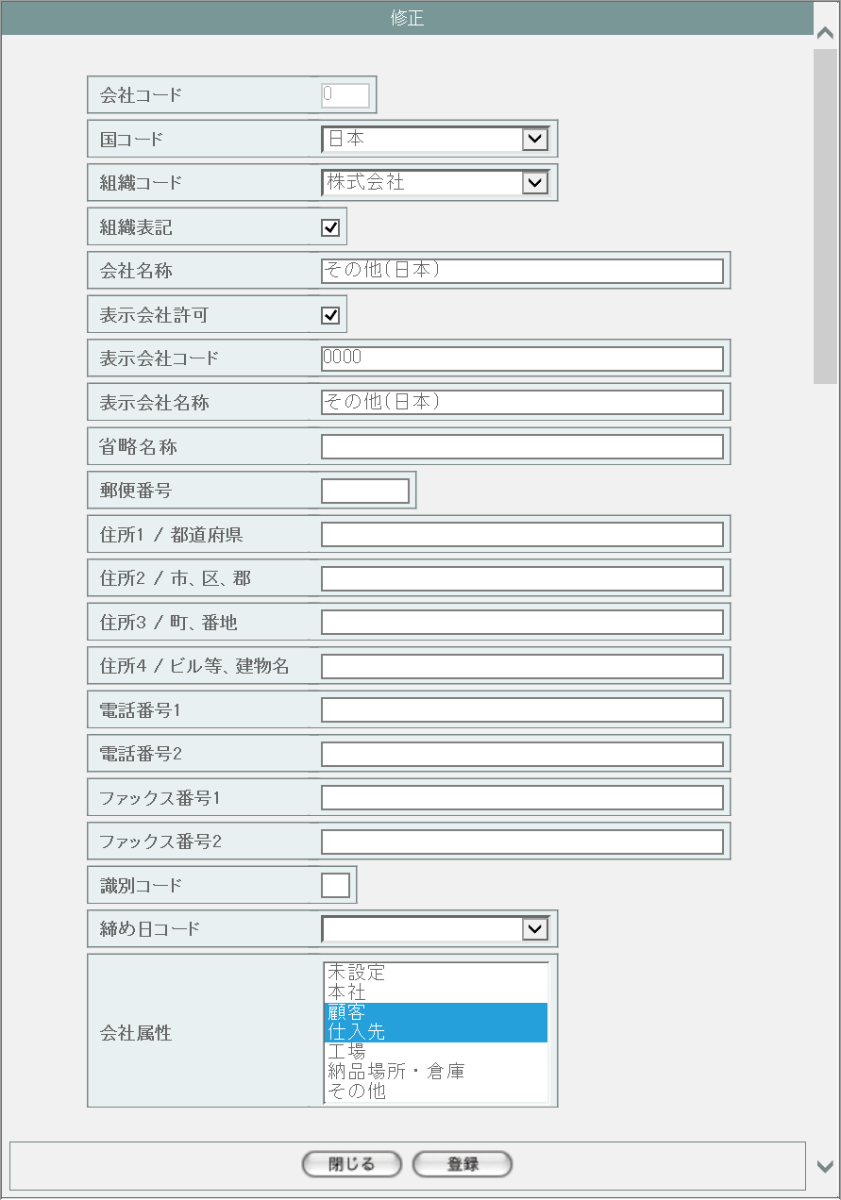
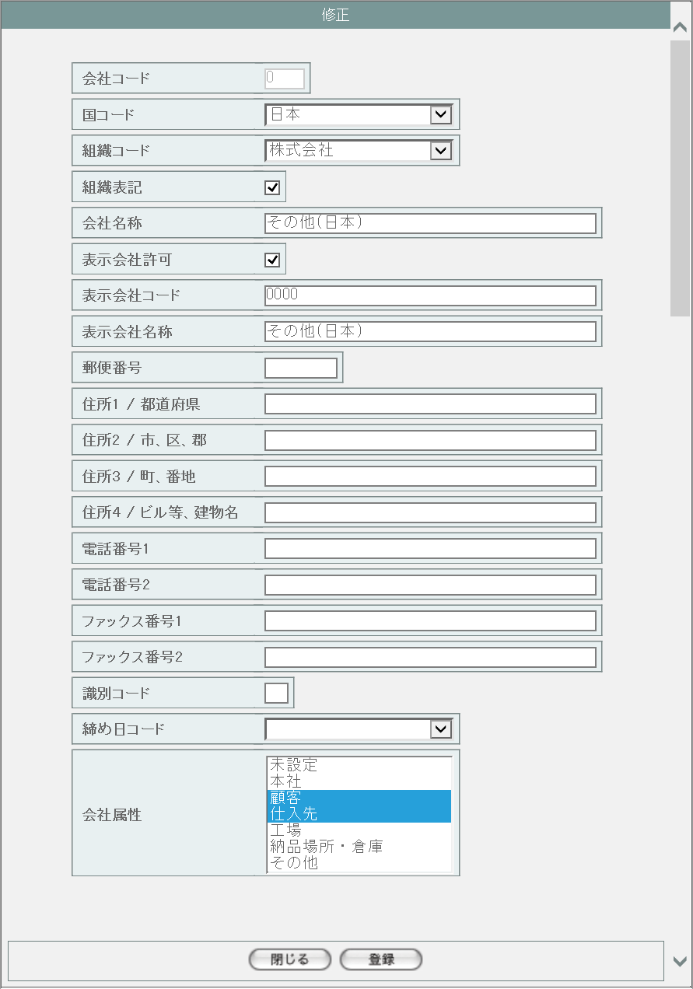
1
2

3

4
5
6
7

1
8
9
10
11

12
15
13
16
17
14

18

19

20

21

22
23

派生画面
1 | M-02-03-1 |  | 修正確認画面 |  |  | 入力された内容を表示して、修正内容の確認を行う画面。この画面は前画面(M-02-03)とは別ウィンドウで開く。
画面レイアウト



24
25

26
27
28
29

30
31
32
2
33
34

35
36
37
38
39

40
41
42
43
44

45
46

2 | M-02-03-2 |  | 修正完了画面 |  |  | 会社マスタ修正が正常に終了したことを通知する画面。修正確認画面(M-02-03-1)と同ウィンドウで遷移する

画面レイアウト



48
49

47

50

3 | M-02-03-3 |  | エラー画面 |  |  | データ修正時にエラーが発生したことを通知する画面。修正確認画面(M-02-03-1)と同ウィンドウで遷移する。
画面レイアウト



51

52

4 | M-02-03-4 |  | エラーダイアログ |  |  | 会社マスタ修正画面(M-02-03)にて登録ボタンが押下された際にバリデーションチェックを行い、その結果にエラーが発生した場合に表示されるJavaScript制御のダイアログ。

画面レイアウト

53
 |  |  |  |  |  |  | ・Google Chromeの場合 |  |  |  |  |  |  | ・Microsoft Edgeの場合
54

項目定義
No. | 名称 |  |  | 部品 |  |  |  | I/O | 必須 | 形式 | 桁数 | 下限 | 上限 |  | 初期値
シート「会社マスタ追加」参照

改修対象項目定義
No. | 名称 |  |  |  | 種別 | 改修内容
シート「会社マスタ追加」参照

動作定義
No. | 項目 |  |  |  | 動作 |  |  |  |  | 処理
シート「会社マスタ追加」参照

会社マスタ削除
画面定義
共通情報 |  | プロジェクト名 |  | 株式会社クワガタ様向け KID'S 受発注機能改修 |  |  |  |  |  |  |  |  | 作成者 | solcom
 |  | システム名 |  | Kuwagata Integrated Dealing System (KID'S) |  |  |  |  |  |  |  |  | 作成日付 | 2019-02-19
 |  | 工程名 |  | 基本設計 |  |  |  |  |  |  |  |  | バージョン | 0.6
 |  | ドキュメントID |  | KIDS0002 |  |  |  |  |  |  |  |  | 更新者
 |  | ドキュメント名 |  | 基本設計 画面設計書 |  |  |  |  |  |  |  |  | 更新日付
書誌情報 |  | 画面ID |  | M-02-04
 |  | 画面の名称 |  | 会社マスタ削除
 |  | 概要 |  | ユーザに見える画面としては存在しない。会社マスタ一覧画面で指定した会社マスタデータの削除を行う。

画面レイアウト

レイアウトなし

派生画面
1 | M-02-4-1 | 削除確認画面 |  | 指定したデータを表示し、削除内容として正しいかの確認を促す画面。この画面は前画面(M-02-4)とは別ウィンドウで表示する。

画面レイアウト



1
2
3
4

5
6
7

8
1
9
10
11

12
13
14
15

16
17
18

19
20
21

22
23

2 | M-02-04-2 | 削除完了画面 |  | 会社データの削除がエラーなく終了したことを通知する画面。前画面(M-02-04-1)と同ウィンドウ上で遷移する。

画面レイアウト

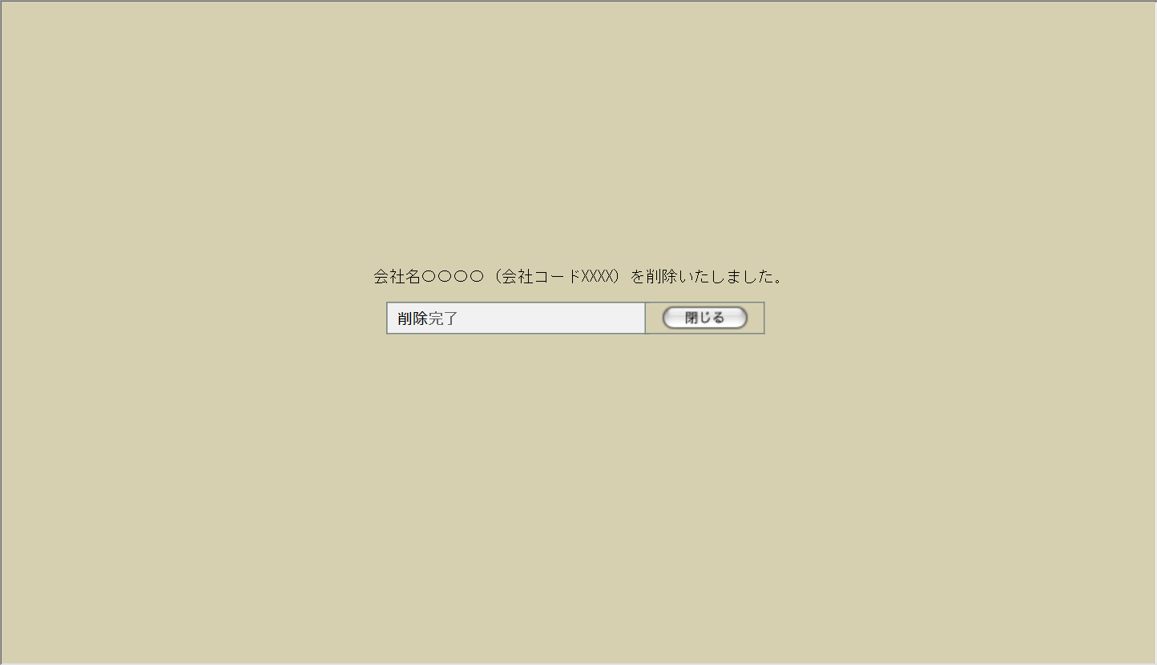

25
26

24

27

3 | M-02-04-3 | 削除エラー画面 |  | データの論理削除時にエラーが発生したことを通知する画面。前画面(M-02-04-1)と同ウィンドウ上で遷移する。
画面レイアウト



28

29

項目定義
No. | 名称 |  | 部品 |  |  | I/O | 必須 | 形式 |  | 桁数 | 下限 | 上限 | 初期値
1 | 会社コード |  | ラベル |  |  | O | - | - |  | - | - | - | m_company.lngcompanycode
2 | 国コード |  | ラベル |  |  | O | - | - |  | - | - | - | m_company.lngcountrycode
3 | 組織コード |  | ラベル |  |  | O | - | - |  | - | - | - | m_company.lngorganizationcode
4 | 組織表記 |  | ラベル |  |  | O | - | - |  | - | - | - | m_company.bytorganizationfront
5 | 会社名称 |  | ラベル |  |  | O | - | - |  | - | - | - | m_company.strcompanyname
6 | 表示会社許可 |  | ラベル |  |  | O | - | - |  | - | - | - | m_company.bytcompanydisplayflag
7 | 表示会社コード |  | ラベル |  |  | O | - | - |  | - | - | - | m_company.strcompanydisplaycode
8 | 表示会社名称 |  | ラベル |  |  | O | - | - |  | - | - | - | m_company.strcompanydisplayname
9 | 省略名称 |  | ラベル |  |  | O | - | - |  | - | - | - | m_company.strcompanyabbreviation
10 | 郵便番号 |  | ラベル |  |  | O | - | - |  | - | - | - | m_company.strpostalcode
11 | 住所1/都道府県 |  | ラベル |  |  | O | - | - |  | - | - | - | m_company.straddress1
12 | 住所2/市、区、郡 |  | ラベル |  |  | O | - | - |  | - | - | - | m_company.straddress2
13 | 住所3/町、番地 |  | ラベル |  |  | O | - | - |  | - | - | - | m_company.straddress3
14 | 住所4/ビル等、建物名 |  | ラベル |  |  | O | - | - |  | - | - | - | m_company.straddress4
15 | 電話番号1 |  | ラベル |  |  | O | - | - |  | - | - | - | m_company.strtel1
16 | 電話番号2 |  | ラベル |  |  | O | - | - |  | - | - | - | m_company.strtel2
17 | FAX番号1 |  | ラベル |  |  | O | - | - |  | - | - | - | m_company.strfax1
18 | FAX番号2 |  | ラベル |  |  | O | - | - |  | - | - | - | m_company.strfax2
19 | 識別コード |  | ラベル |  |  | O | - | - |  | - | - | - | m_company.strdistinctcode
20 | 締日コード |  | ラベル |  |  | O | - | - |  | - | - | - | m_company.lngcloseddaycode
21 | 会社属性 |  | ラベル |  |  | O | - | - |  | - | - | - | m_attributerelation.lngattributecode
22 | 閉じる【1】 |  | ボタン |  |  | I | - | - |  | - | - | - | 固定値「閉じる」
23 | 削除 |  | ボタン |  |  | I | - | - |  | - | - | - | 固定値「削除」
24 | 完了メッセージ |  | ラベル |  |  | O | - | - |  | - | - | - | 固定値(画面レイアウト参照)
25 | 表示会社名称 |  | ラベル |  |  | O | - | - |  | - | - | - | m_company.strcompanydisplayname
26 | 表示会社コード |  | ラベル |  |  | O | - | - |  | - | - | - | m_company.strcompanydisplaycode
27 | 閉じる【2】 |  | ボタン |  |  | I | - | - |  | - | - | - | 固定値「閉じる」
28 | エラーメッセージ |  | ラベル |  |  | O | - | - |  | - | - | - | 下記エラーメッセージ参照
29 | 閉じる【3】 |  | ボタン |  |  | I | - | - |  | - | - | - | 固定値「閉じる」

改修対象項目定義
No. | 名称 |  |  | 種別 |  | 改修内容
1 | 省略名称 |  |  | 追加 |  | 本改修により追加。テーブルm_companyにカラムstrcompanyabbreviation(text)を追加する。

動作定義
No. | 項目 |  |  | 動作 |  |  |  |  | 処理
1 | 閉じる【1】 |  |  | クリック |  |  |  |  | 本画面を閉じ、会社マスタ一覧画面(M-02-01)を再読み込みなしで表示
2 | 削除 |  |  | クリック |  |  |  |  | 削除チェック、データ削除、画面遷移
3 | 閉じる【2】 |  |  | クリック |  |  |  |  | 本画面を閉じ、会社マスタ一覧画面(M-02-01)を再読み込み
4 | 閉じる【3】 |  |  | クリック |  |  |  |  | 本画面を閉じ、会社マスタ一覧画面(M-02-01)を再読み込みなしで表示

処理定義
No. | 処理名 |  |  |  | 処理内容
1 | 削除チェック |  |  |  | 下記テーブルを削除対象のm_company.lngcompanycodeで検索する。
 |  |  |  |  | 1 | m_estimatedefault.lngcustomercompanycode
 |  |  |  |  | 2 | m_group.lngcompanycode
 |  |  |  |  | 3 | m_order.lngcustomercompanycode
 |  |  |  |  | 4 | m_product.lngcustomercompanycode
 |  |  |  |  | 5 | m_receive.lngcustomercompanycode
 |  |  |  |  | 6 | m_sales.lngcustomercompanycode
 |  |  |  |  | 7 | m_stock.lngcustomercompanycode
 |  |  |  |  | 8 | m_user.lngcompanycode
 |  |  |  |  | 9 | t_estimatedetail.lngcustomercompanycode
 |  |  |  |  | 1件でも結果が存在していた場合、エラーメッセージNo.1をセットして削除エラー画面(M-02-04-3)に同ウィンドウで遷移する

2 | データ削除 |  |  |  | テーブルm_companyの該当レコードを物理削除する。DBエラー等により削除できなかった場合、エラーメッセージNo.2をセットして削除エラー画面(M-02-04-3)に同ウィンドウで遷移する

3 | 画面遷移 |  |  |  | 完了メッセージにm_company.strcompanydisplaynameおよびm_company.strcompanydisplaycodeをセットして削除完了画面(M-02-04-2)に同ウィンドウで遷移する

エラーメッセージ
No. | エラー内容 |  |  |  |  |  |  |  | エラーメッセージ
1 | 対象の会社データを使用しているデータが存在する |  |  |  |  |  |  |  | 削除しようとしているデータがほかのテーブルにて使用されています。削除できません
2 | DB更新失敗(DBアクセスエラー、セッションエラー等) |  |  |  |  |  |  |  | 会社マスタの削除に失敗しました。

ワークフロー順序マスタ一覧
画面定義
共通情報 |  | プロジェクト名 |  | 株式会社クワガタ様向け KID'S 受発注機能改修 |  |  |  |  |  |  |  | 作成者 | solcom
 |  | システム名 |  | Kuwagata Integrated Dealing System (KID'S) |  |  |  |  |  |  |  | 作成日付 | 2019-02-19
 |  | 工程名 |  | 基本設計 |  |  |  |  |  |  |  | バージョン | 0.6
 |  | ドキュメントID |  | KIDS0002 |  |  |  |  |  |  |  | 更新者
 |  | ドキュメント名 |  | 基本設計 画面設計書 |  |  |  |  |  |  |  | 更新日付
書誌情報 |  | 画面ID |  | M-02-09
 |  | 画面の名称 |  | ワークフロー順序マスタ一覧
 |  | 概要 |  | 本改修により廃止。ワークフロー機能は本改修より廃止とする。

画面レイアウト

本改修により廃止

派生画面
なし

入力パラメータ
No. | 名称 |  |  | 概要 |  |  |  |  |  |  |  | 関連テーブル・カラム
- | - |  |  | - |  |  |  |  |  |  |  | -

項目定義
No. | 名称 |  | 部品 |  | I/O | 必須 | 形式 |  | 桁数 | 下限 | 上限 | 初期値
- | - |  | - |  | - | - | - |  | - | - | - | -

動作定義
No. | 項目 |  |  | 動作 |  |  |  | 処理
- | - |  |  | - |  |  |  | -

ワークフロー順序マスタ追加
画面定義
共通情報 |  | プロジェクト名 |  | 株式会社クワガタ様向け KID'S 受発注機能改修 |  |  |  |  |  |  |  | 作成者 | solcom
 |  | システム名 |  | Kuwagata Integrated Dealing System (KID'S) |  |  |  |  |  |  |  | 作成日付 | 2019-02-19
 |  | 工程名 |  | 基本設計 |  |  |  |  |  |  |  | バージョン | 0.6
 |  | ドキュメントID |  | KIDS0002 |  |  |  |  |  |  |  | 更新者
 |  | ドキュメント名 |  | 基本設計 画面設計書 |  |  |  |  |  |  |  | 更新日付
書誌情報 |  | 画面ID |  | M-02-10
 |  | 画面の名称 |  | ワークフロー順序マスタ追加
 |  | 概要 |  | 本改修により廃止。ワークフロー機能は本改修より廃止とする。

画面レイアウト

本改修により廃止

派生画面
なし

入力パラメータ
No. | 名称 |  |  | 概要 |  |  |  |  |  |  |  | 関連テーブル・カラム
- | - |  |  | - |  |  |  |  |  |  |  | -

項目定義
No. | 名称 |  | 部品 |  | I/O | 必須 | 形式 |  | 桁数 | 下限 | 上限 | 初期値
- | - |  | - |  | - | - | - |  | - | - | - | -

動作定義
No. | 項目 |  |  | 動作 |  |  |  | 処理
- | - |  |  | - |  |  |  | -

ワークフロー順序マスタ修正
画面定義
共通情報 |  | プロジェクト名 |  | 株式会社クワガタ様向け KID'S 受発注機能改修 |  |  |  |  |  |  |  | 作成者 | solcom
 |  | システム名 |  | Kuwagata Integrated Dealing System (KID'S) |  |  |  |  |  |  |  | 作成日付 | 2019-02-19
 |  | 工程名 |  | 基本設計 |  |  |  |  |  |  |  | バージョン | 0.6
 |  | ドキュメントID |  | KIDS0002 |  |  |  |  |  |  |  | 更新者
 |  | ドキュメント名 |  | 基本設計 画面設計書 |  |  |  |  |  |  |  | 更新日付
書誌情報 |  | 画面ID |  | M-02-11
 |  | 画面の名称 |  | ワークフロー順序マスタ修正
 |  | 概要 |  | 本改修により廃止。ワークフロー機能は本改修より廃止とする。

画面レイアウト

本改修により廃止

派生画面
なし

入力パラメータ
No. | 名称 |  |  | 概要 |  |  |  |  |  |  |  | 関連テーブル・カラム
- | - |  |  | - |  |  |  |  |  |  |  | -

項目定義
No. | 名称 |  | 部品 |  | I/O | 必須 | 形式 |  | 桁数 | 下限 | 上限 | 初期値
- | - |  | - |  | - | - | - |  | - | - | - | -

動作定義
No. | 項目 |  |  | 動作 |  |  |  | 処理
- | - |  |  | - |  |  |  | -

ワークフロー順序マスタ削除
画面定義
共通情報 |  | プロジェクト名 |  | 株式会社クワガタ様向け KID'S 受発注機能改修 |  |  |  |  |  |  |  | 作成者 | solcom
 |  | システム名 |  | Kuwagata Integrated Dealing System (KID'S) |  |  |  |  |  |  |  | 作成日付 | 2019-02-19
 |  | 工程名 |  | 基本設計 |  |  |  |  |  |  |  | バージョン | 0.6
 |  | ドキュメントID |  | KIDS0002 |  |  |  |  |  |  |  | 更新者
 |  | ドキュメント名 |  | 基本設計 画面設計書 |  |  |  |  |  |  |  | 更新日付
書誌情報 |  | 画面ID |  | M-02-12
 |  | 画面の名称 |  | ワークフロー順序マスタ削除
 |  | 概要 |  | 本改修により廃止。ワークフロー機能は本改修より廃止とする。

画面レイアウト

本改修により廃止

派生画面
なし

入力パラメータ
No. | 名称 |  |  | 概要 |  |  |  |  |  |  |  | 関連テーブル・カラム
- | - |  |  | - |  |  |  |  |  |  |  | -

項目定義
No. | 名称 |  | 部品 |  | I/O | 必須 | 形式 |  | 桁数 | 下限 | 上限 | 初期値
- | - |  | - |  | - | - | - |  | - | - | - | -

動作定義
No. | 項目 |  |  | 動作 |  |  |  | 処理
- | - |  |  | - |  |  |  | -

